SLN A LA DATA en tiempo RUN
GESTION DE CURSOS | Para este caso se hará uso de arreglos bidimensionales, en donde LA FILA harán enfasis a un solo curso, y esta estará dividida en 5 columnas donde la primer columna será el ID del curso, segunda columna nombre del curso, tercera columna numero de creditos, cuarta columna son HTD (Horas Trabajadas por el Docente), quinta columna HTP (Horas de Trabajo Personal) |  |  |  |  |  |  |  |  |  |  |  |  | MANEJO DE LA INFORMACIÓN CURSOS
 |  |  |  |  |  |  |  |  | FORMATO DE TEXTO PARA INFO DE LOS CURSOS
 |  | Curso1 | ID | nombre | creditos | HTD | HTP |  | 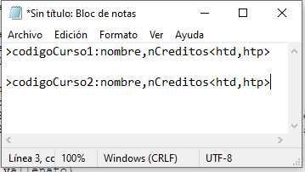
 |  | …
 |  | CursoN

OBSERVACIONES
CAMBIO 1 | (13/14-04-2023) Se agrega formato de texto parala informacion de cada curso correspondiente. A las cursos de un credito se les asignará un total de 5 horas semanales, las cuales se repartiran entre las HTD y HTP |  |  |  |  |  |  |  |  |  |  |  |  | NOTA: si algo se tiene pensado en separar el nombre del curso en otro arreglo, de momento se va a amnejar de esta forma como se planteo.

GESTION DE HORARIO DE CLASE | Se implementará arreglo para alamcenar esta información el cual tendrá: 7 CHARS para ID, 3 CHARS para DIAS, 5 CHARS para asignar HORA y se multiplicará por 3 ya que los diás maximos de cun crurso toma llegan a ser 3 días a las semanas. nFilas*15columnas |  |  |  |  |  |  |  | FORMATO - HORARIO DE CLASE ESTUDIANTE |  | FORMATO PARA USUARIOS
 |  |  |  |  |  |  |  |  | 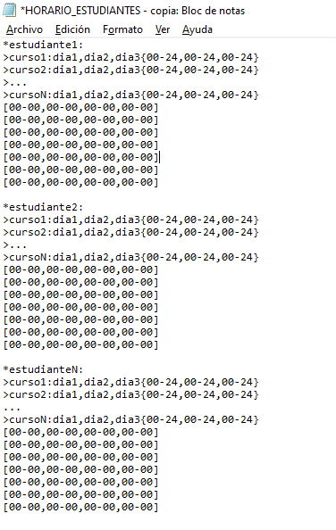 |  | 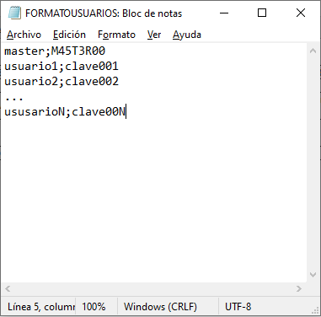
 |  | ID_Curso | DIAS | HORARIO |  |  |  |  |  |  |  |  |  | MANEJO DE LA INFORMACIÓN HORARIO-ESTUDIANTE
 |  | N | LMMW | D1 | D2 | D3
 |  |  |  |  |  |  |  |  |  |  |  | CLAVE: | Va despues del "punto y coma" y de tamaño maximo de 8 caracteres

 |  |  |  |  |  |  |  |  |  |  |  | USUARIO: | Se deja como adminstrador al usuario master para gestionar los cursos, los demás usuarios seran estudiantes

 |  | CURSOS | cursoN
 |  | DIAS | diaN | Tope máximo 3 dias, otras solo toman 2; y su representación será por: LMWJVS
 |  |  |  |  |  |  |  |  |  |  |  | PENDIENTE: | Dudas si agrega la contraseña al usuario
 |  | HORAS | 00-24 | 00: Hora inicial Clase - 24: Hora Final Clase

 |  | PENDIENTE: | CUADRAR HORAS DE SUEÑO Y ALIMENTACIÓN

OBSERVACIONES
CAMBIO1 | (13/14-04-2023) SE AGREGAN FORMATOS DE ARCHIVOS PARA EL CRONOGRAMA ESTUDIANTIL (HORARIO DE CLASE ESTUDIANTE y USAURIOS), para si poder guradar la información en el archivo

CAMBIO2 | (14-04-2023) Se grega al archivo horaio estudiantes, la parte de el horario que seran filas(7 por ser 7 dias de la semana) y las 3 primeras parejas de ceros separadas por coma, seran horario de las tres comida; y las ultimas seran las de horas para dormir. Además se agrega otro arreglo que sera de apoyo para guardar esta información.

SUGERENCIA DATOS DE ESTUDIO | Para dar solucion a esto, se hará uso de una matriz de Nx7, donde N seran las horas y las columnas representan los días, para validar así lo espacios disponibles y porterior a ello dar una sugerencia acorde a lo necesitado | HORA | D1 | D2 | D3 | D4 | D5 | D6 | D7
 |  | 1
 |  | 2 |  |  |  |  |  |  |  | DESCRIPCIÓN:
 |  | 3 |  |  |  |  |  |  |  | La celda(posición del arreglo) se rellenara con la respectivo ID del curso correspondiente a su horario, al igual que sus actividaes cotidianas como horas de sueño y alimentación. Nota: el arreglo estará inicializado con el valor nulo (\0)
 |  | …
 |  | 24

OBSERVACIONES
CAMBIO1 | (13/14-04-2023) Descripción de como se manejará la información en la matriz que ayuadara a gestionar horaios de estudio personal

